3. 国勢調査人口
 | 3. 国勢調査人口

 | 時点 2020(R2)年10月1日（５年毎） |  |  |  |  |  | 平 均 値 |  |  | 116,379
 | 単位 人 |  |  |  |  |  | 標準偏差 |  |  | 178,480
 | 市町村名 | 指標 | 順位 |  | 備考 | 市町村名 | 指標 | 順位 |  | 備考

 | 千葉県 | 6,284,480 |  | － |  | 八街市 | 67,455 |  | 22
 | 千葉市 | 974,951 |  | 1 |  | 印西市 | 102,609 |  | 17
 | 銚子市 | 58,431 |  | 26 |  | 白井市 | 62,441 |  | 25
 | 市川市 | 496,676 |  | 4 |  | 富里市 | 49,735 |  | 28
 | 船橋市 | 642,907 |  | 2 |  | 南房総市 | 35,831 |  | 33
 | 館山市 | 45,153 |  | 31 |  | 匝瑳市 | 35,040 |  | 35
 | 木更津市 | 136,166 |  | 13 |  | 香取市 | 72,356 |  | 21
 | 松戸市 | 498,232 |  | 3 |  | 山武市 | 48,444 |  | 29
 | 野田市 | 152,638 |  | 12 |  | いすみ市 | 35,544 |  | 34
 | 茂原市 | 86,782 |  | 19 |  | 大網白里市 | 48,129 |  | 30
 | 成田市 | 132,906 |  | 14 |  | 酒々井町 | 20,745 |  | 38
 | 佐倉市 | 168,743 |  | 11 |  | 栄町 | 20,127 |  | 39
 | 東金市 | 58,219 |  | 27 |  | 神崎町 | 5,816 |  | 54
 | 旭市 | 63,745 |  | 24 |  | 多古町 | 13,735 |  | 43
 | 習志野市 | 176,197 |  | 9 |  | 東庄町 | 13,228 |  | 44
 | 柏市 | 426,468 |  | 5 |  | 九十九里町 | 14,639 |  | 41
 | 勝浦市 | 16,927 |  | 40 |  | 芝山町 | 7,033 |  | 49
 | 市原市 | 269,524 |  | 6 |  | 横芝光町 | 22,075 |  | 37
 | 流山市 | 199,849 |  | 7 |  | 一宮町 | 11,897 |  | 45
 | 八千代市 | 199,498 |  | 8 |  | 睦沢町 | 6,760 |  | 52
 | 我孫子市 | 130,510 |  | 15 |  | 長生村 | 13,803 |  | 42
 | 鴨川市 | 32,116 |  | 36 |  | 白子町 | 10,305 |  | 46
 | 鎌ケ谷市 | 109,932 |  | 16 |  | 長柄町 | 6,721 |  | 53
 | 君津市 | 82,206 |  | 20 |  | 長南町 | 7,198 |  | 48
 | 富津市 | 42,465 |  | 32 |  | 大多喜町 | 8,885 |  | 47
 | 浦安市 | 171,362 |  | 10 |  | 御宿町 | 6,874 |  | 51
 | 四街道市 | 93,576 |  | 18 |  | 鋸南町 | 6,993 |  | 50
 | 袖ケ浦市 | 63,883 |  | 23

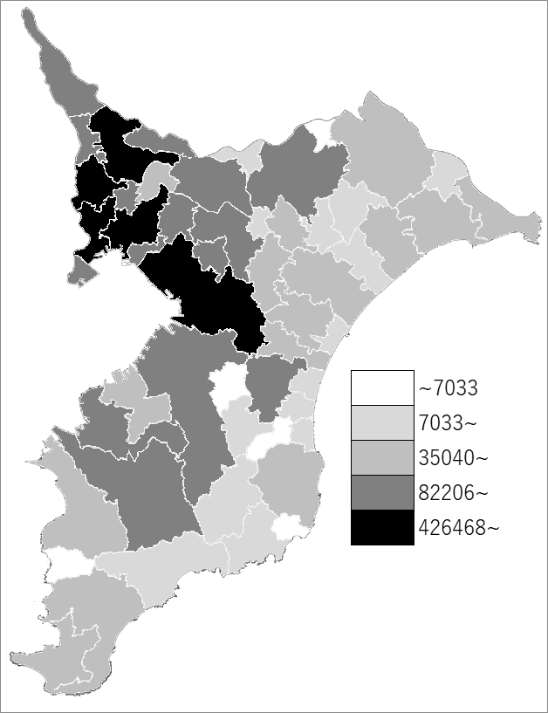
 | 千葉県の推移
平成12年 | 5926285
平成17年 | 6056462
平成22年 | 6216289
平成27年 | 6222666
令和2年 | 6284480

《備 考》 ・資料出所 統計課「令和2年国勢調査結果」

